Defect Report - Register 2.2
Title | El usuario que se esta intentando crear ya fue previamente registrado

Description / Overview | Te permite crear un nuevo usuario con el mismo mail que utilizo otro usuario.

Reproduction Steps | 1- Se abre la pagina http://127.0.0.1:5000.
 | 2- Se da click en el boton"Register".
 | 3- Se llena la casilla con un mail ya usado.
 | 4- Se llena la informacion restante
 | 5- Se le da click al boton"Register".

Expected Behavior | Se deberia mostrar un cartel mostrando que el usuario fue registrado.

Actual Behavior | El usuario fue registrado de manera correcta.
 | 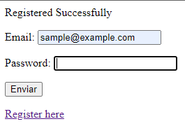 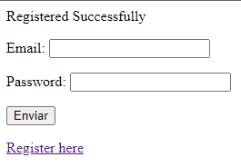
Incidence / Severity / Probability of reproduction | Gravedad: critica - La funcion de registro no funciona correctamente.
 | tasa de reproduccion del 100%

Story and Acceptance Criteria affected | Story de usuario afectado: PE-16

Browsers tested | Google Chrome, v107.0.5304.107 (Build oficial) (64 bits)

Environment | http://127.0.0.1:5000/register QA enviroment

Notes | Se utilizo el mail "muestra@ejemplo.com" para el test.

Defect Report - Log In 2.3
Title | El usuario ingreso su contraseña de manera incorrecta 3 veces consecutivas y fue blockeado.

Description / Overview | se intento entrar a la cuenta pero ingreso la contraseña de manera incorrecta 3 veces.

Reproduction Steps | 1- Se abre la pagina http://127.0.0.1:5000.
 | 2- Se da click al botón "Sign in".
 | 3- Se completa la casilla con el email.
 | 4- Se ingresa de manera incorrecta 3 veces seguida la contraseña
 | 5- Se da click en el boton"Sign in".

Expected Behavior | Deberia de mostrarse un cartel diciendo que el usuario fue blockeado.

Actual Behavior | El usuario no fue blockeado.
 | 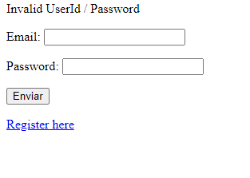
Incidence / Severity / Probability of reproduction | Gravedad: Critica - La funcion de blockeo no se comporta de la manera adecuada.
 | tasa de reproduccion: 100%

Story and Acceptance Criteria affected | Story de usuario afectada: PE-54

Browsers tested | Google Chrome, v107.0.5304.107 (Build oficial) (64 bits)

Environment | http://127.0.0.1:5000/loginForm QA environment

Notes | - La contraseña correcta era: Romeo-12,no se utilizo

Defect Report -Modify Acc 9.1
Title | La contraseña es identica a la contraseña anterior.

Description / Overview | Cambiar la contraseña introduciendo como nueva la anterior.

Reproduction Steps | 1- Se abre la pagina: http://127.0.0.1:5000.
 | 2- Se inicia sesión.
 | 3- Se da click en "Your profile".
 | 4- Se da click en "Change password".
 | 5- introducimos la contraseña anterior.
 | 6- introducimos la vieja contraseña como la nueva y confirmamos la contraseña.
 | 7- Se da click en "Save".

Expected Behavior | Deberia de mostrarse un mensaje diciendo que la contraseña es la misma que la actual.

Actual Behavior | La contraseña fue guardada exitosamente.
 | 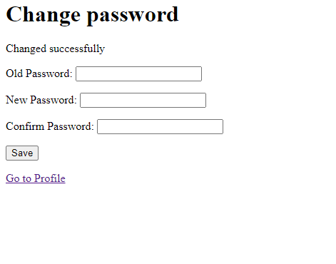
Incidence / Severity / Probability of reproduction | Gravedad: Baja - El cambio de contraseña no funciona de manera adecuada.
 | tasa de reproduccion: 100%

Story and Acceptance Criteria affected | Story de usuario afectada: PE-53

Browsers tested | Google Chrome, v107.0.5304.107 (Build oficial) (64 bits)

Environment | http://127.0.0.1:5000/account/profile/changePassword ,QA environment

Notes | - la contraseña anterior era: Romeo-12 .

Defect Report -TE
Title | La barra del buscador no funciona correctamente.

Description / Overview | buscar un producto en la barra de busqueda.

Reproduction Steps | 1- Abrir la pagina: http://127.0.0.1:5000.
 | 2- Escribir un producto en la barra de busqueda.
 | 3- Se da click en "Search".

Expected Behavior | Deberian de aparecer los productos buscados.

Actual Behavior | Muestra la pagina principal.
 | 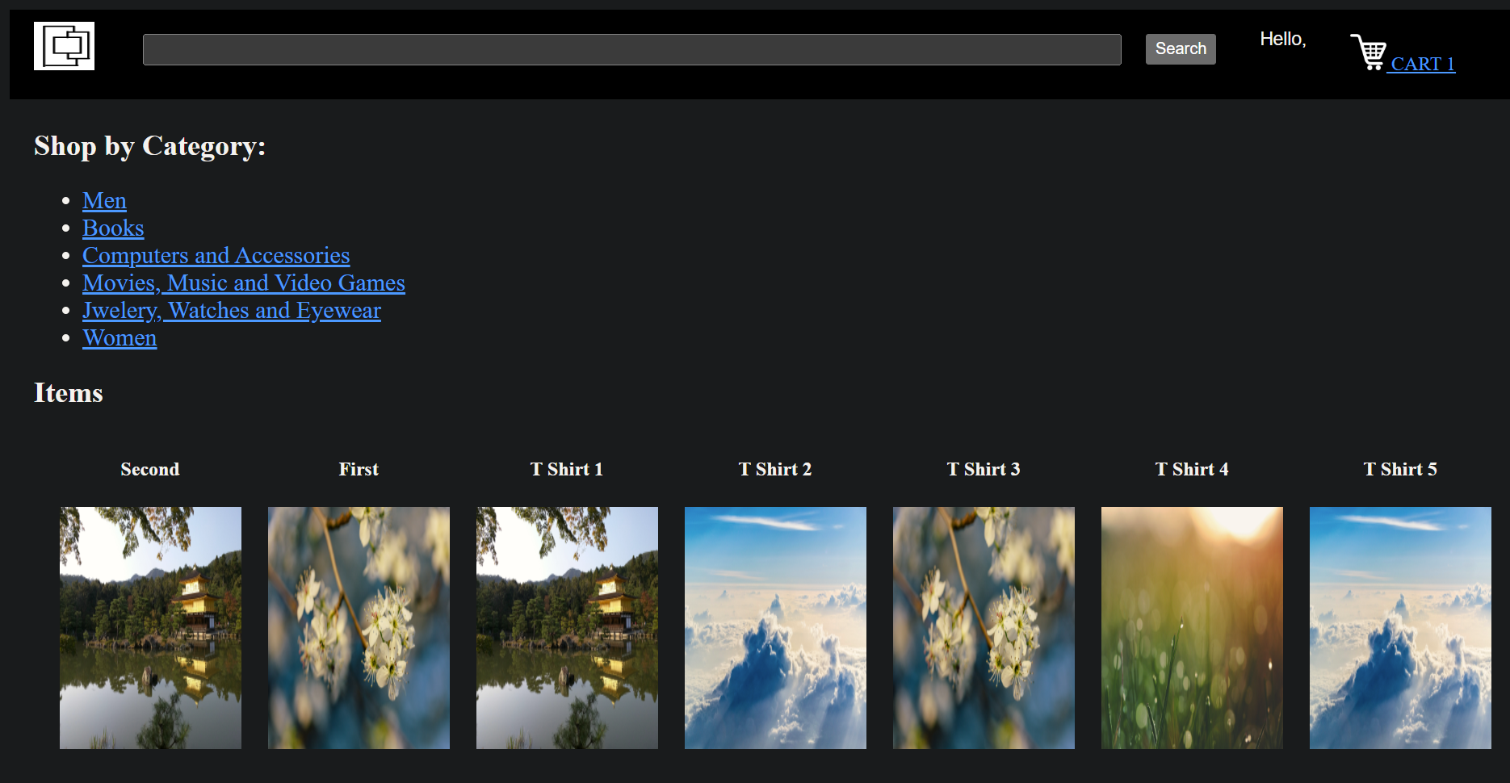
Incidence / Severity / Probability of reproduction | Gravedad: baja - La barra de busqueda no funciona.
 | Tasa de reproduccion: 100%

Story and Acceptance Criteria affected | Story de usuario afectada: ninguna.

Browsers tested | Google Chrome, v107.0.5304.107 (Build oficial) (64 bits)

Environment | http://127.0.0.1:5000, QA environment.

Notes | Buscar productos como "T-shirt", "Computer" o "Movie".

Defect Report -TE (2)
Title | Permite modificar la cuenta con casillas de informacion en blanco.

Description / Overview | Modificar la cuenta.

Reproduction Steps | 1- Se abre la pagina: http://127.0.0.1:5000.
 | 2- Se inicia sesión.
 | 3- Se da click en "Your profile".
 | 4- Se da click en "Edit profile".
 | 5- Se ingresa solo el mail y se dejan en sin rellenar las demas casillas.
 | 7- Se da click en "Save".
Expected Behavior | Se deberia de mostrar un mensaje diciendo que faltan espacios por rellenar.

Actual Behavior | Te permite guardar sin ninguna informacion, exceptuando por el mail.
 | 
Incidence / Severity / Probability of reproduction | Gravedad: Alta - Los datos de la cuenta estan en blanco.
 | Tasa de reproduccion del 100%

Story and Acceptance Criteria affected | Story de usuario afectada: ninguna.

Browsers tested | Google Chrome, v107.0.5304.107 (Build oficial) (64 bits)

Environment | http://127.0.0.1:5000, QA environment.

Notes

Defect Report -TE (3)
Title | Solo permite escribir una sola palabra en las casillas de ubicacion del usuario.

Description / Overview | Rellenar las casillas "address 1", "address 2", "city" y "State".

Reproduction Steps | 1- Se abre la pagina: http://127.0.0.1:5000.
 | 2- Se inicia sesión.
 | 3- Se da click en "Your profile".
 | 4- Se da click en "Edit profile".
 | 5- ingresar en las casillas de "address 1", "address 2", "city" y "State" mas de una palabra.
 | 7- Se da click en "Save".

Expected Behavior | Se deberia de guardar la informacion de manera completa.

Actual Behavior | La segunda palabra no aparece en pantalla y no se guarda.
 | 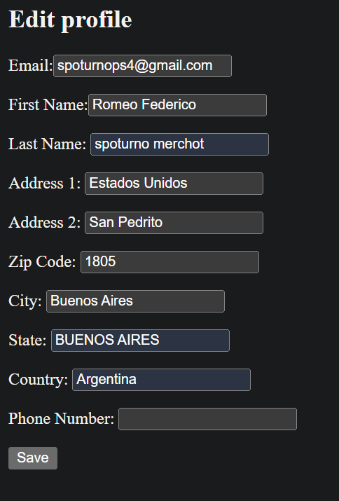 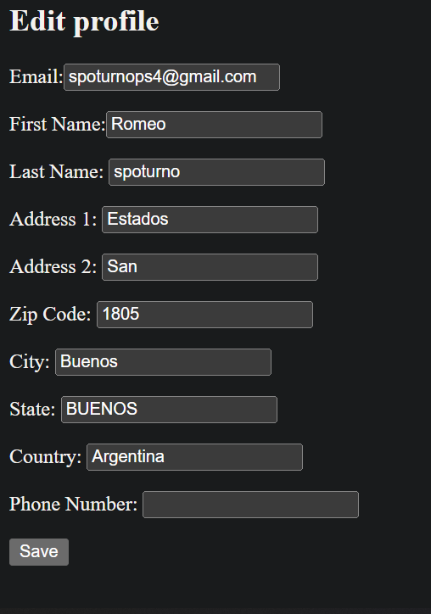 | -
Incidence / Severity / Probability of reproduction | Gravedad: Alta - En algunos espacios la informacion se reduce a la mitad.
 | Tasa de reproduccion: 100%

Story and Acceptance Criteria affected | Story de usuario affectado: Ninguno.

Browsers tested | Google Chrome, v107.0.5304.107 (Build oficial) (64 bits)

Environment | http://127.0.0.1:5000, QA environment.

Notes | Rellenar las casillas con mas de una palabra.

Defect Report -TE (7)
Title | Al modificar la cuenta no hay tanto limite de caracteres como de caracteres especiales.

Description / Overview | Al modificar la cuenta te permiten escribir tantos caracteres quieras y de cualquier tipo.

Reproduction Steps | 1- Abrir la pagina: http://127.0.0.1:5000.
 | 2- Se inicia sessión.
 | 3- Se da click en "Your profile".
 | 4-Se de click en "Edit profile".
 | 5- Introducir en cualquier casilla cualquier cantidad o tipo de caracter.
 | 6- Se da click en "Save".

Expected Behavior | Se deberia de mostrar un cartel diciendo que la cantidad de caracteres ingresados son demasiados o que hay caracteres especiales en una casilla no correspondida.

Actual Behavior | Te permite guardar los cambios.
 | 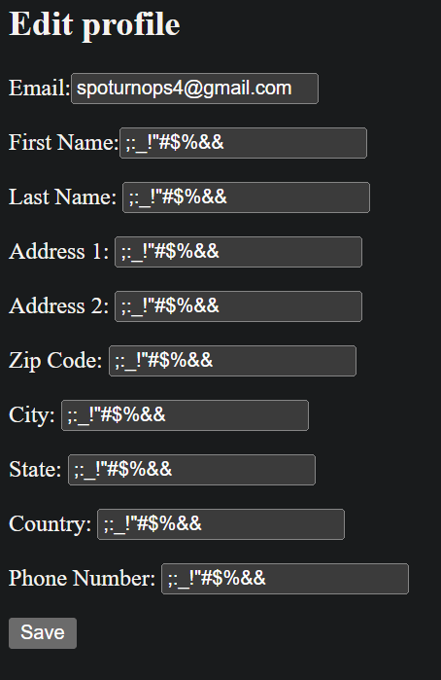 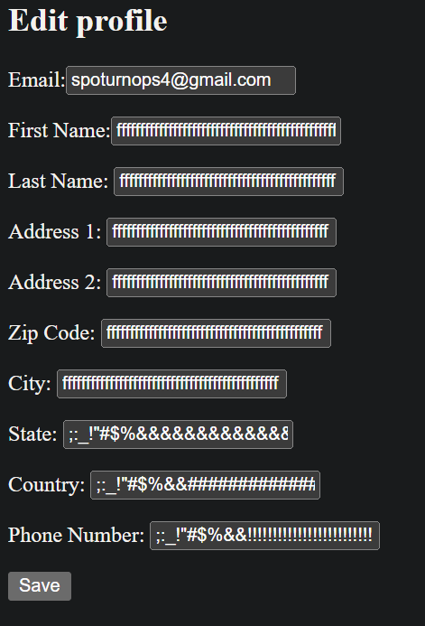
Incidence / Severity / Probability of reproduction | Gravedad: Alta - La pagina te permite poner tanto la cantidad de caracteres que uno quiera, como cualquier tipo de carácter.
 | Tasa de reproduccion: 100%

Story and Acceptance Criteria affected | Story de usuario afectada: ninguna.

Browsers tested | Google Chrome, v107.0.5304.107 (Build oficial) (64 bits)

Environment | http://127.0.0.1:5000, QA environment.

Notes | Se utiliza una cuenta ya creada.

